Instruções
Instruções de como imprimir em A0

Para gráficas que possuem impressoras A0 basta enviar o arquivo e informar o formato de impressão.

Para não corrermos riscos sugiro o seguinte procedimento:

Instalar o aplicativo CutePdf Write e o complemento de conversão PS2PDF informado no final da instalação

Link do aplicativo - http://www.cutepdf.com/
Após instalação ir e com o Excel aberto ir na aba Arquivo e opção imprimir

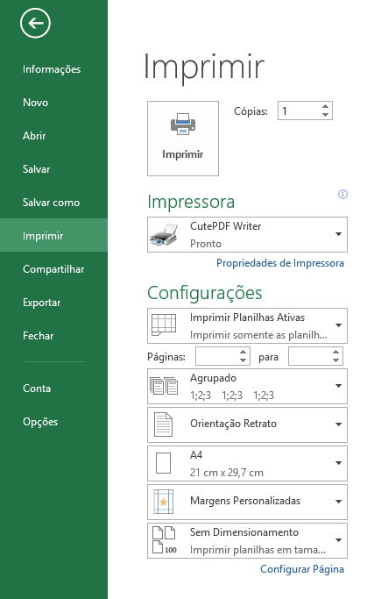
Alterar para CutePDF
Alterar para ISO A0

Com estas duas alterações efetuadas clicar em imprimir
Efetuando isto irá salvar o arquivo em PDF para impressão em A0.

Round 1
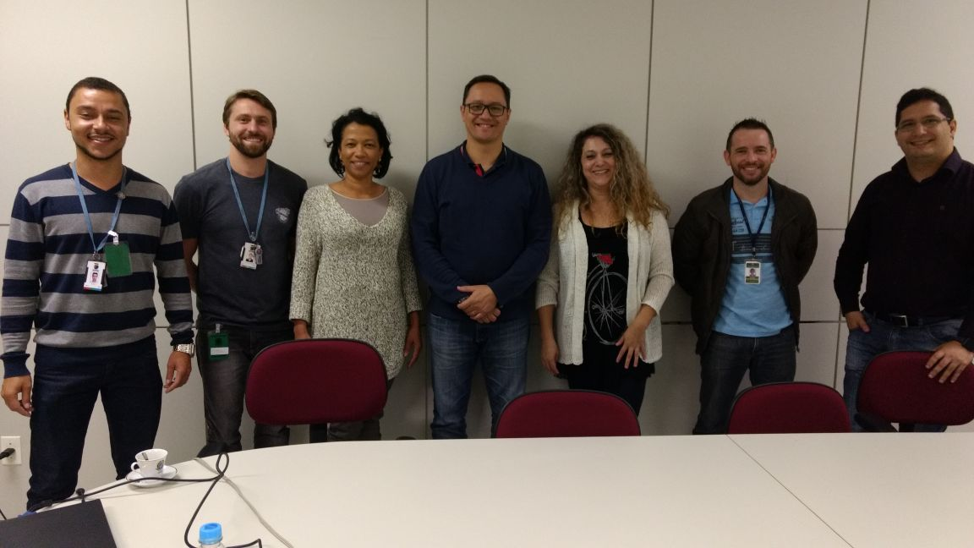
 | PROJETO LEAN SEIS SIGMA - EMPRESA: |  | TRE - TRIBUNAL REGIONAL ELEITORAL DE CURITIBA

DEFINE |  |  | MEASURE

1. QUAL É O PROBLEMA? |  | 2. OS DADOS SÃO CONFIÁVEIS? | 1. QUAL A ESTRATIFICAÇÃO

Elevado número de dias, desde o ínicio até o seu encerramento (Homologação (Licitação) / Homologação(Registro de Preços)/ Autorização da Dispensa de Licitação) do processo de Contratações no TRE.
Sim, O Sistema PAD passa por auditoria periódica realizado pelo TCU (Tribunal de Contas da União). A única divergência que foi encontrada é referente aos cálculos da quantidade de dias para cada trâmite. Isto foi contornado com a inclusão do cálculo por horas e não somente por dias, o qual traria possíveis inconsistências no futuro que atingiria diretamente a meta geral de 15% de redução de Lead Time.
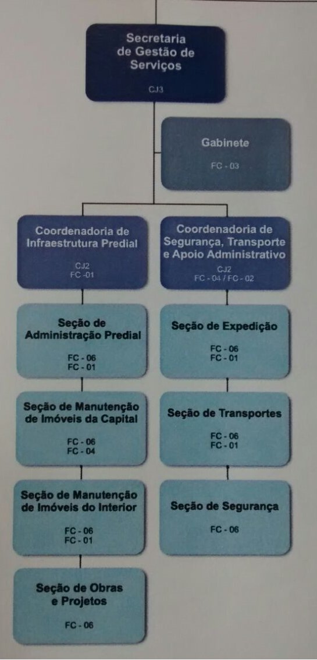
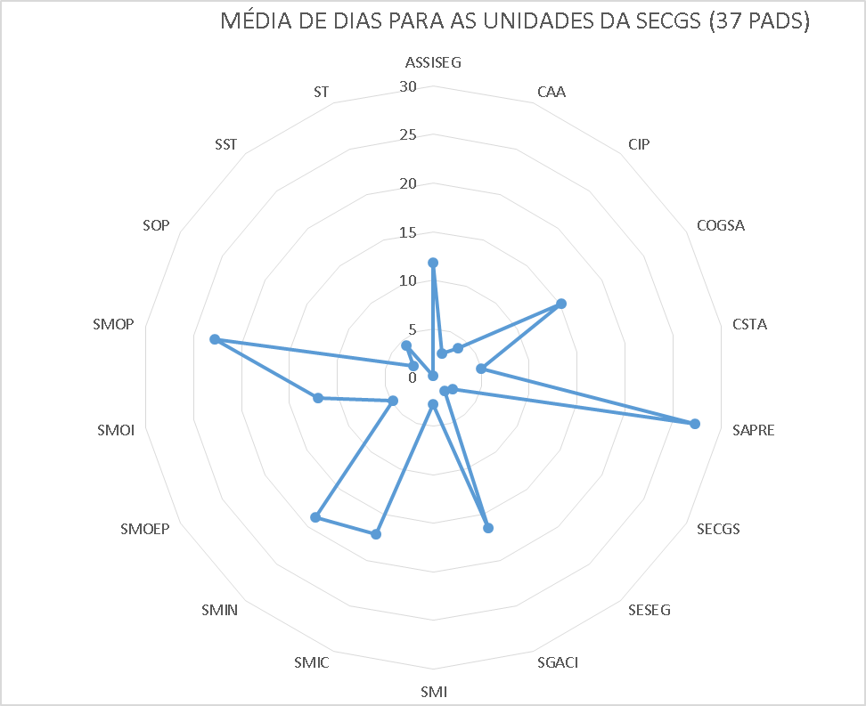

MÉDIA GERAL EM DIAS POR SECRETARIA/COORDENADORIA
 | MÉDIA GERAL
Média para Coordenadoria de Segurança , Transporte e Apoio Administrativo | 170
Média para Coordenadoria de Infraestrutura Predial | 173
Média Geral(2 Coordenadorias) | 171.5
MÉDIA GERAL DE LEAD TIME EM DIAS POR FORMA DE CONTRATACAO
 | MÉDIA
Licitação | 248
Dispensa | 106.6
Registro Preços | 135.14285714

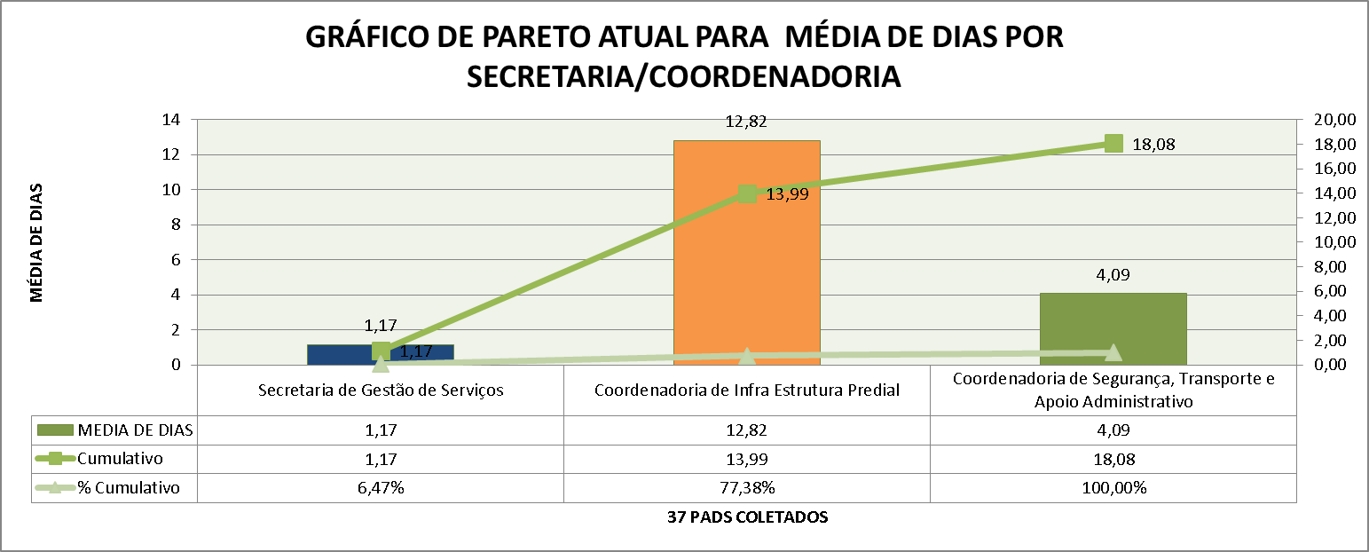
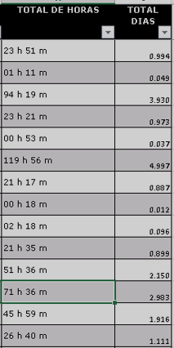

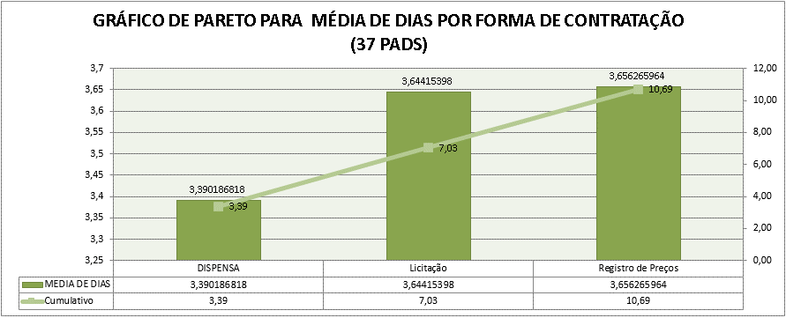

3. COMO OS DADOS SE COMPORTAM? |  | 4. QUAL A META E OS POSSÍVEIS GANHOS?

Pode ser observada um elevado numero de dias para tramitar
alguns processos.
No grafico abaixo, observam-se os diferentes setores e as quantidade de dias que cada tramite durou, assim como seus os gargalos.
Meta: Reduzir o lead time para 15 dias para o processo de contratações de bens e serviços até fevereiro de 2018
GANHOS DIRETOS - Redução de retrabalho; - Redução de dias de trabalho 3 dias por PAD –Economia $ (Em cálculo). - Redução do tempo do processo de contratações; - Redução de custo por processo de contratação (PAD); GANHOS INDIRETOS - Aumento de satisfação do servidor no trabalho;
- Redução do stress no cotidiano;
- Possibilidade replicação das melhorias nos outros processos de contratações;
- Realocação de Servidores entre as áreas do Tribunal;
- Maior tempo disponível para planejamento e melhoria contínua;
 |  |  | 2. QUAL O FOCO DO PROBLEMA?

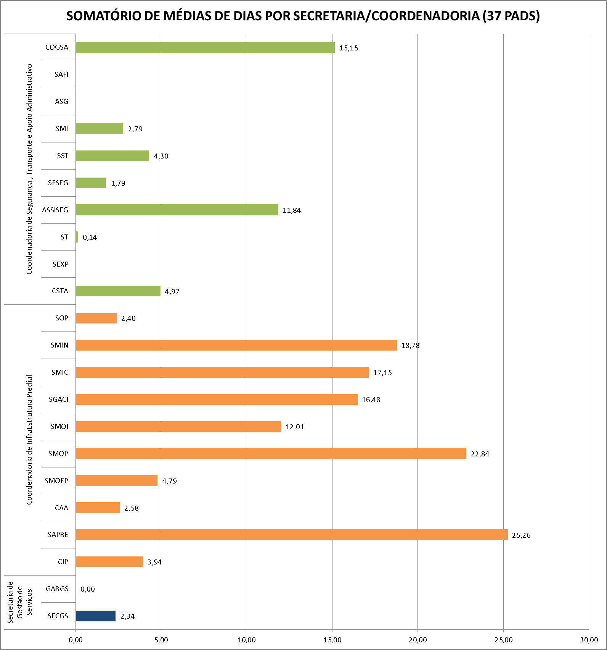

SOMATÓRIO DE MÉDIAS DE DIAS POR SECRETARIA/COORDENADORIA (37 PADS)
 | SOMATÓRIO DE DIAS POR SETORES RELEVANTES E POR SECRETARIA/COORDENADORIA
SECGS | 2.3419704861
GABGS | 0
CIP | 3.9422594851
SAPRE | 25.26159188
CAA | 2.5844216418
SMOEP | 4.7939516129
SMOP | 22.838348765
SMOI | 12.008796296
SGACI | 16.479513889
SMIC | 17.148148148
SMIN | 18.778156566
SOP | 2.4044444444
CSTA | 4.9671296296
SEXP
ST | 0.14444444445
ASSISEG | 11.841369048
SESEG | 1.7854166667
SST | 4.3020833333
SMI | 2.7852623457
ASG
SAFI
COGSA | 15.150833333

 |  | 6. QUAL O PRINCIPAL PROCESSO?

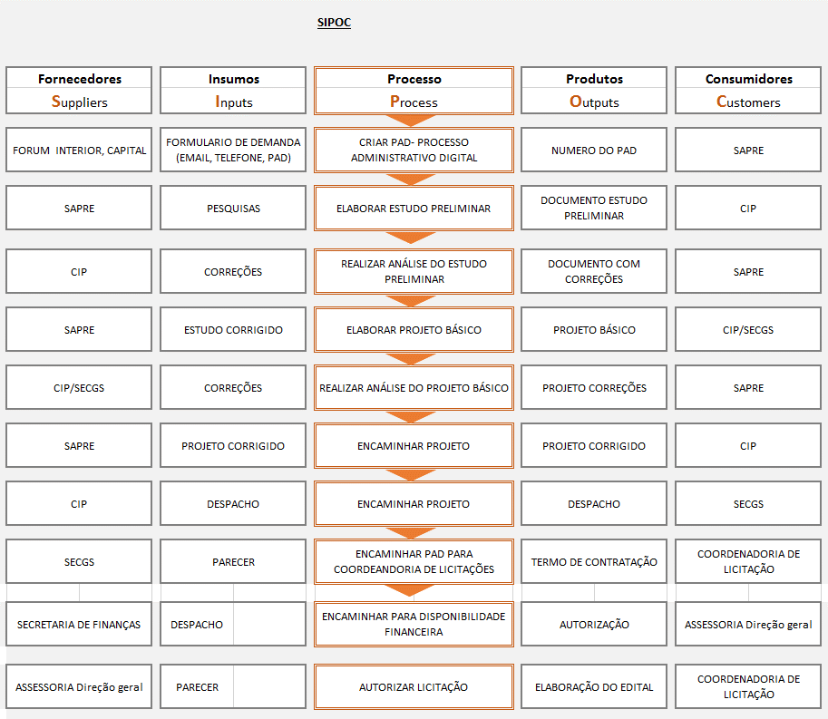

1. QUAL EQUIPE DO PROJETO? |  |  | 3. QUAIS AS METAS PRIORITÁRIAS? | 4. COMPROVAÇÃO DA META GLOBAL

Os dados sâo confiáveis devido que os mesmos foram coletados do Sistema PAD (Processo Administrativo Digital - Menu Detalhes) do TRE Paraná via relatório.
Orientador: Pedro
Champion: SILMARA
Candidatos: André Rodrigues / Ivis Martins / Ruhan Sanabria
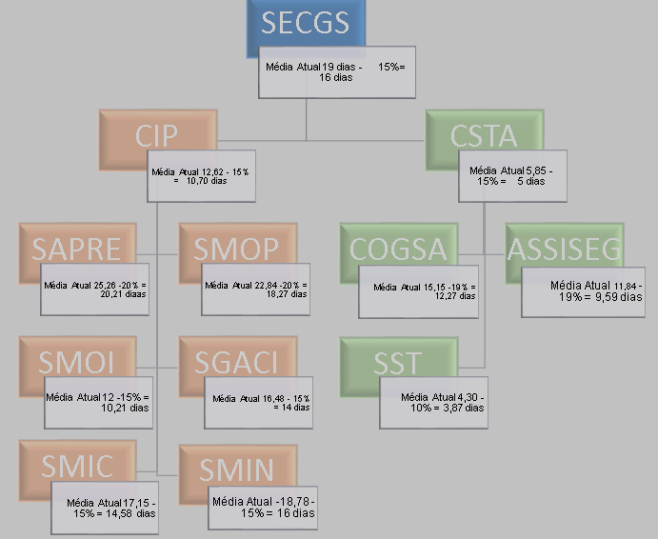
ABAIXO É POSSÍVEL OBSERVAR QUAIS UNIDADES DA SECGS TERÃO METAS ESPECÍFICAS DEVIDO TEREM MAIORES MÉDIAS DE DIAS EM TEMPO DE TRAMITAÇÃO. DESTACAM-SE AS UNIDADES ASSISEG , COGSA, SAPRE E SMOP AS QUAIS TERÃO METAS PRIORITÁRIAS MAIS ELEVADAS.
 |  |  |  |  | Coordenadoria de Segurança , Transporte e Apoio Administrativo CSTA 10% ASSISEG 19% SST 10% COGSA 19% Coordenadoria de InfraEstrutura Predial SAPRE 20% SMOP 20% SMOI 15% SGACI 15% SMIC 15% SMIN 15%

